Стена
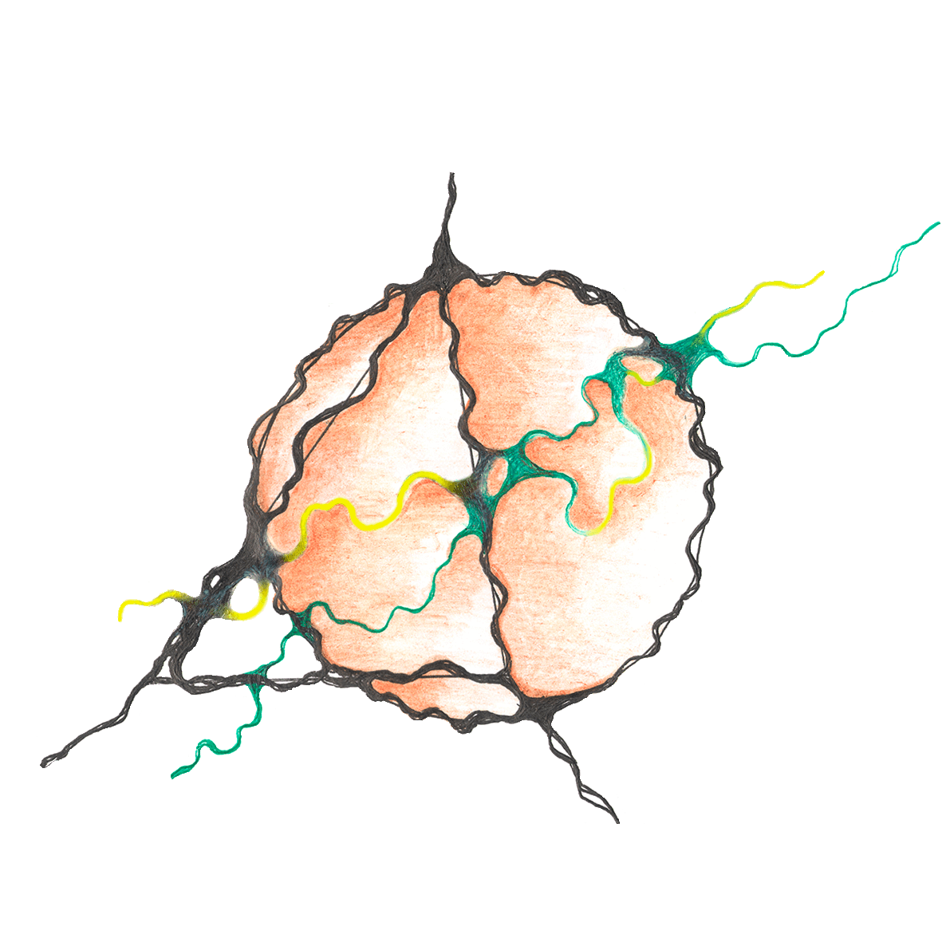 КОММЕРЧЕСКОЕ ПРЕДЛОЖЕНИЕ 385777369 tdok-trade.online 8 912-853-37-31 info@tdok-trade.online |  | Торговый Дом OK-TRADE уполномочен от имени производств вести переговоры, заключать дилерские договора и контролировать сроки оптовых поставок
НАМЕНОВАНИЕ МАТЕРИАЛА | Бренд | Фасовка | Расход кг/м2 | РРЦ 1кг | ОПТ 1кг | Дилерская цена 1 кг
КРАСКА АКРИЛОВАЯ С НАНОЧАСТИЦАМИ СЕРЕБРА
Краска Silver Nano М «Сильвер Нано М» с наночастицами серебра | Стена | 1 кг | 0.15 | 292 | 283 | 263
Краска Silver Nano "Сильвер Нано" с наночастицами серебра | Стена | 1 кг | 0.15 | 523 | 477 | 440
Краска Silver Nano Кids "Сильвер Нано Кидс" с наночастицами серебра для детских комнат | Стена | 1 кг | 0.15 | 710 | 663 | 630
КРАСКА ЭЛАСТИЧНАЯ
Краска эластичная «VELATORA» для OSB и Green Board | Стена | 1 кг | 0.15 | 346 | 325 | 320
Краска эластичная «Кожа» | Стена | 1 кг | 0.14 | 315 | 290 | 280
Краска эластичная «Кожа» 2 матовая | Стена | 1 кг | 0.14 | 365 | 305 | 275
КРАСКИ АКРИЛОВЫЕ АК-ВД
Краска Aqua «Аква» | Стена | 1 кг | 0.15 | 358 | 325 | 309
Краска Aqua + «Аква +» | Стена | 1 кг | 0.15 | 435 | 383 | 350
«Белая акация» матовая супербелая для фасада и интерьера | Стена | 1 кг | 0.15 | 270 | 245 | 231
«Белая акация Стандарт» матовая супербелая для фасада и интерьера | Стена | 5 кг | 0.15 | 176 | 160 | 147
 |  | 15 кг |  | 165 | 150 | 137
«Акация» для стен моющаяся матовая белая | Стена | 5 кг | 0.15 | 187 | 175 | 165
 |  | 15 кг |  | 176 | 161 | 152
«Акация» для стен влагостойкая матовая белая | Стена | 5 кг | 0.15 | 165 | 155 | 150
 |  | 15 кг |  | 154 | 148 | 140
«Акация» для потолков матовая белая не мелится | Стена | 5 кг | 0.15 | 110 | 102 | 94
 |  | 15 кг |  | 98 | 87 | 81
Facade Sil «Фасад Сил» акрил-силиконовая фасадная белая матовая самоочищающаяся | Стена | 1 кг | 0.15 | 445 | 415 | 375
Facade «Фасад» качественная фасадная матовая | Стена | 1 кг | 0.15 | 358 | 330 | 309
СТРУКТУРНАЯ КРАСКА
Velvet «Вельвет» Структурная водно-дисперсионная краска для нанесения механизированным способом, обладает высокой укрывистостью. Белая, матовая. | Стена | 1 кг | 1.5 | 390 | 365 | 342
КРАСКА-ГРУНТ
Краска - грунт Primer F глубокого проникновения на латексной основе | Стена | 5 кг | 0.15 | 231 | 210 | 185
 |  | 15 кг |  | 220 | 200 | 175
Грунт-краска под NG негорючая глубокого проникновения. | Стена | 15 кг | 0.15 | 220 | 200 | 188
КЛЕЙ-КРАСКА
Клей-краска «Taide» для стеклообоев (флизелин/стекловоклокно) | Стена | 1 кг | 0.3 | 237 | 220 | 205
ГРУНТЫ и ГРУНТОВКИ
Грунт Primer на латексной основе глубокого проникновения для наружных работ | Стена | 5 кг | 0.15 | 132 | 120 | 115
 |  | 10 кг |  | 130 | 118 | 112
Грунт Primer LUX | Стена | 5 кг | 0.15 | 179 | 163 | 157
 |  | 10 кг |  | 168 | 153 | 147
Грунт-1440 глубокого проникновения на латексной основе | Стена | 10 кг | 0.15 | 96 | 87 | 82
Primer Nano Eco «Праймер Нано Эко» антибактериальный глубокого проникновения | Стена | 5 кг | 0.15 | 184 | 167 | 155
 |  | 10 кг |  | 173 | 157 | 145
Грунт Primer под NG глубокого проникновения | Стена | 15 кг | 0.15 | 173 | 157 | 145
ЛАКИ
Лак для флоков матовый/глянцевый/суперматовый | Стена | 1 кг | 0.1 | 363 | 330 | 306
Лак для флоков антибактериальный матовый/глянцевый/суперматовый | Стена | 1 кг | 0.1 | 410 | 380 | 356
Лак усиленный клерованный СМАЛЬТА ТОНЕР | Стена | 1 кг | 0.1 | 459 | 410 | 380
Лак усиленный суперусиленный СМАЛЬТА | Стена | 1 кг | 0.1 | 459 | 410 | 380
Лак Polish (глянцевый, матовый, суперматовый) | Стена | 1 кг | 0.1 | 265 | 255 | 245
 |  | 5 кг |  | 265 | 255 | 245
 |  | 15 кг |  | 265 | 255 | 245
Лак НГ КМ0 | Стена | 1 кг | 0.1 | 420 | 390 | 378
ГИДРОФОБИЗИРУЮЩАЯ ПРОПИТКА ПО СТРОИТЕЛЬНЫМ КОНСТРУКЦИЯМ
Lotus «Лотос» гидрофобизирующая грунтовка пропитка для фасадных и интерьерных работ | Стена | 1 кг | 0.15 | 275 | 255 | 235
Lotus «Лотос» Концентрат гидрофобизирующий концентрат для приготовления готового раствора. 1:03 | Стена | 1 кг | 0.038 | 769 | 699 | 660
НЕГОРЮЧИЕ МАТЕРИАЛЫ
На основе винилово-верстаковой кислоты
NG «ЭнЖи Parget» – универсальная защитно-декоративная негорючая штукатурка на основе виниловых эфиров верстаковой кислоты с антипиренами. Негорючее покрытие класса пожарной опасности КМ0. Предназначено для путей эвакуации. Для интерьерных работ. | Стена | 17 кг | 1,0 - 1,5 | 352 | 320 | 284
NG «ЭнЖи» Негорючая влагостойкая краска класса пожарной опасности КМ0. Подходит для путей эвакуации. Для интерьерных работ. | Стена | 1 кг | 0.15 | 410 | 390 | 365
 |  | 5 кг |  | 396 | 380 | 357
 |  | 15 кг |  | 393 | 375 | 357
NG «ЭнЖи Light»Негорючая износотойкая краска класса пожарной опасности КМ0. Подходит для путей эвакуации. Для интерьерных работ. | Стена | 5 кг | 0.18 | 319 | 297 | 260
 |  | 15 кг |  | 308 | 286 | 250
NG Light фракция S «ЭнЖи Лайт фракция S» Негорючая структурная краска класса пожарной опасности КМ0. Предназначено для путей эвакуации. Для интерьерных работ. | Стена | 17 кг | 0,8 - 1,0 | 286 | 260 | 248
Грунт Primer под NG глубокого проникновения | Стена | 15 кг | 0.15 | 173 | 157 | 145
На основе жидкого стекла
Лак НГ КМ0 | Стена | 1 кг | 0.1 | 420 | 390 | 378
ЖИДКАЯ ТЕРМОИЗОЛЯЦИЯ (ТЕПЛОИЗОЛЯЦИЯ)
Сверхтонкая жидкая теплоизоляция KERAMITZU Материал предназначен для комплексной теплоизоляции вертикальных и горизонтальных наружных и внутренних поверхностей зданий и сооружений из оштукатуренных, бетонных, кирпичных, деревянных и др. ограждающих конструкций. | Стена | 1 | от 1,3 л | 600 | 560 | 525
БЕТОН-КОНТАКТ
Бетон-контакт DUNE «Дюна» фракция М (0,5-1,0) XL (1,0-1,5) | Стена | 1 кг | 0.3 | 156 | 142 | 137
 |  | 5 кг |  | 145 | 132 | 127
 |  | 15 кг |  | 134 | 122 | 117
ШПАКЛЁВКА
Шпатлевка FILLING «Филлинг» универсальная высокопрочная шпатлевка для фасадных и интерьерных работ. | Стена | 1 кг | 0.2 | 165 | 150 | 140
ГЕРМЕТИК
Профессиональный силиконизированный акриловый герметик «Робаст 02» для внутренних работ с отличной адгезией к дереву, кирпичу, штукатурке, натуральному камню, бетону, полимербетону, пенобетону, ПВХ, металлу | Стена | 1 кг | 0.054 | 627 | 597 | 547

